操作
DJ 陰陽師 a.k.a 安倍晴明_仕様書_プレイヤー

仕様書：操作

トップページ
 | Xboxコントローラー操作
リソース

操作
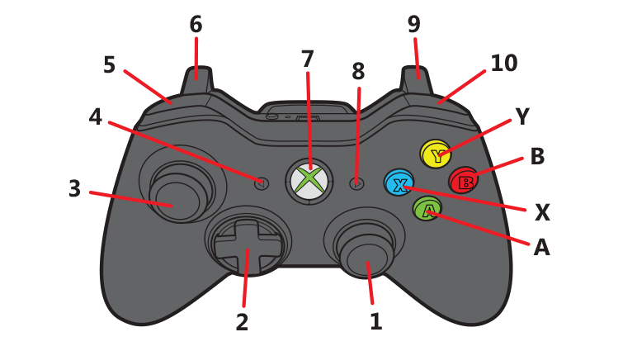
状態

DJ操作

テンポスライダー

昼夜切り替え

 | 名前 | 操作名称 | 説明 | 入力（上図）
 | 決定 | A | タイトル画面/ステージセレクト画面/ステージ攻略時の操作 | A
 | キャンセル | B | タイトル画面/ステージセレクト画面/ステージ攻略時/遊び方表画面選択時の操作 | B
 | 移動 | 十字/右スティック | タイトル画面/ステージセレクト画面/リザルト画面の操作 | 1 or 2
 | ターンテーブル | 右スティック | ステージ攻略時の操作。ターンテーブルは自動で回転して、陰陽玉を発射する。操作で制御が可能 | 1
 | 式神フェーダー_左_Up_長押し | LT | ステージ攻略時の操作。テンポスライダーの左側に配置している式神のレベルを長押しで徐々に上げる | 6
 | 式神フェーダー_左_Down_長押し | LB | ステージ攻略時の操作。テンポスライダーの左側に配置している式神のレベルを長押しで徐々に下げる | 5
 | 式神フェーダー_右_Up_長押し | RT | ステージ攻略時の操作。テンポスライダーの右側に配置している式神のレベルを長押しで徐々に上げる | 9
 | 式神フェーダー_右_Down_長押し | RB | ステージ攻略時の操作。テンポスライダーの右側に配置している式神のレベルを長押しで徐々に下げる | 10
 | 徐々に昼へ切り替わる_長押し | X | ステージ攻略時の操作。Xボタン長押しで昼夜ゲージの減少速度が上がり、昼に切り替わる | X
 | 一気に昼へ切り替わる_連打 | X | ステージ攻略時の操作。Xボタン連打で昼夜ゲージが0になり、一気に昼へ切り替わる | X
 | 徐々に夜へ切り替わる_長押し | B | ステージ攻略時の操作。Bボタン長押しで昼夜ゲージの減少速度が上がり、夜に切り替わる | B
 | 一気に夜へ切り替わる_連打 | B | ステージ攻略時の操作。Bボタン連打で昼夜ゲージが0になり、一気に夜へ切り替わる | B
 | スリップループ | Y | ステージ攻略時の操作。Yボタンでスリップループを発動する。 | Y
 | ポーズ | START | ステージ攻略時の操作。ポーズ画面表示 | 8

 | DJコントローラー 操作

状態
DJ 陰陽師 a.k.a 安倍晴明_仕様書_プレイヤー

仕様書：状態

トップページ
 | プレイヤーの概要
リソース

・今作の主人公、プレイヤーキャラ：安倍晴明
・平安時代、妖魔に蔓延る世の中に現れた期待の大スター ・陰陽師とDJの二刀流で活躍する ・五芒星(ディスク)から放たれる陰陽玉と式神を使って妖魔を倒す
・キャラクター画像はイメージ案
・
・
・
操作
 | 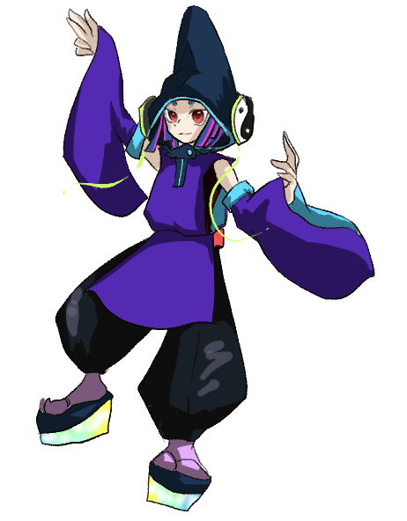
状態

DJ操作

テンポスライダー

昼夜切り替え

 | プレイヤーの状態

 | 実施項目リスト
 | ・プレイヤーは移動しない
 | ・プレイヤーの真下にターンテーブル(五芒星)と周囲に陰陽玉,式神3種類を表示
 | ・ターンテーブル(五芒星)は音楽に合わせて自動的に時計回りで回転する
 | ・プレイヤーがダメージを受けた時、被ダメージ数とHPバーを表示。(表示秒数：1秒。要調整)
 | ・HPが0になった時、ゲームオーバー
 | ・
 | ・

 | プレイヤーの攻撃 (陰陽玉)

 | 実施項目リスト
 | ・ターンテーブル(五芒星)と陰陽玉が向いている方向によって、陰陽玉を発射する。
 | ・陰陽玉の速度は要調整
 | ・陰陽玉の発射頻度は要調整
 | ・式神の種類によって、陰陽玉の性能が変化する。
 | ・
 | ・
 | ・

 | プレイヤーの攻撃 (陰陽玉_スクラッチ)

 | 実施項目リスト
 | ・Xboxコントローラーの右スティックを回す事でターンテーブルを戻す事ができる。(スクラッチ)
 | ・スクラッチでターンテーブルを戻した時、陰陽玉も連動して向きが変わる
 | ・スクラッチを連続で行う事で陰陽玉が通常より多く発射する
 | ・スクラッチを連続で行った時、SPゲージが減少する。減少速度は要調整
 | ・
 | ・
 | ・

DJ操作
DJ 陰陽師 a.k.a 安倍晴明_仕様書_プレイヤー

仕様書：DJ操作

トップページ
 | DJ操作_スクラッチ
リソース

操作 | 

ターンテーブルは基本的に時計回りで回転しているが、右スティックを前後させる動きで倒すとスクラッチが発動する。
状態

DJ操作

陰陽玉
テンポスライダー

昼夜切り替え

スクラッチを行う事でターンテーブルを好きな向きに変える事ができ、
陰陽玉を飛ばす方向を一時的に変える事ができる。

シャカ

敵を倒し切れなかった場合、スクラッチで戻す事によって、
敵を集中攻撃する事ができる

スクラッチで戻した時のターンテーブルの速度は要調整。

シャカ
シャカ
シャカ

スクラッチする事で通常より陰陽玉が多く、発射数が増加する。

右スティックで動かしている間はActionRateが2倍 or 3倍になる。(要調整)
一定の速度が必要になるが、数値は要調整。

右スティックを１方向に倒し続けた時、陰陽玉は発射しないので、
集中攻撃する事はできない。

R

右スティックを触れている間、SPを徐々に消費し、
SPゲージが減少する。SPゲージの減少速度は要調整。

 | DJ操作_バックスピン

 | 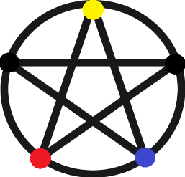 

右スティックで反時計回りに高速で回転させた時に発動する。
弾は発射しない。
▼発動条件
・０.５秒以内に２回転する。(要調整)

バックスピン発動後は強制的にSPゲージが０になり、
その後、SPゲージが急速に回復する。
バックスピン発動後のSPゲージの挙動は一瞬で０になる。
SPゲージの回復速度は要調整。

 | DJ操作_スリップループ

 | 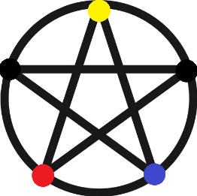

Yボタンで発動して、１拍・１/２拍・１/４拍・１/８拍分のターン分、ターンテーブルが前に戻る。
スリップループが発動した時、同じ場所に集中攻撃できるが、
その分のSPゲージを消費する。
Yボタンで発動後、拍数による分岐条件は現在、調整中。
(十字キー or ボタンを押す度に拍数が変わる分岐する事を想定。)

１拍

１拍分ターンテーブルが前に戻った時の効果とSP消費
効果 ：最弱
SP消費：最小

１/２拍

１/２拍分ターンテーブルが前に戻った時の効果とSP消費
効果 ：弱
SP消費：小

１/４拍

１/４拍分ターンテーブルが前に戻った時の効果とSP消費
効果 ：大
SP消費：大

１/８拍

１/８拍分ターンテーブルが前に戻った時の効果とSP消費
効果 ：最大
SP消費：最大

テンポスライダー
DJ 陰陽師 a.k.a 安倍晴明_仕様書_プレイヤー

仕様書：テンポスライダー

トップページ
 | テンポスライダー＿概要
リソース

操作

状態

テンポスライダー
ラップ,ダンス,グラフィティの式神レベルを調整する為に
テンポスライダーを表示する。
DJ操作

テンポスライダー

昼夜切り替え

通常、ステージ上ではテンポスライダーは表示しないが、
ボタン操作で式神のレベルを上下する時だけ表示する。
ボタンを離してから1秒後(要調整)にテンポスライダーは非表示になる。

ラップ(祝詞)
ダンス(神楽)
グラフィティ(筆調)

通常、式神のレベルに応じて徐々に消費する。
時間経過でSPゲージが回復する。

ターンテーブルの周りには式神が表示する。
式神のレベルは式神のサイズとオーラの大きさで表現する。

全ての式神レベルが最小の時のSP回復量
式神レベル：全て最小
SP回復量：大

１つの式神レベルが最大の時のSP回復量
式神レベル：１つだけ最大
SP回復量：小

全ての式神レベルが最大の時のSP消費量
式神レベル：全て最大
SP消費量：大

 | テンポスライダー＿操作

ゲーム開始時

ラップとグラフィティはボタン操作でレベルが変動する。
ダンスはラップとグラフィティのレベルに連動して変動する。

ラップのレベル最大
ラップのレベル最小

▼ボタン操作 (ラップ)
LTボタン長押しでラップのレベルを上げる。
LBボタン長押しでラップのレベルを下げる。
レベルが上下する速度は一定。

グラフィティのレベル最大
グラフィティのレベル最小

▼ボタン操作 (グラフィティ)
RTボタン長押しでグラフィティのレベルを上げる。
RBボタン長押しでグラフィティのレベルを下げる。
レベルが上下する速度は一定。

全てのレベル最大
全てのレベル最小

 | テンポスライダー＿表記

テンポスライダーが表示した時、ラップ用のスライダーの
左横に数値が表示する。
0が中間、10が最大、-10が最小となる。
フォント：Rounded M+ 2m Midium (要調整)
フォントサイズ：10 (要調整)
フォントカラー：黒 (要調整)

10

０

-10

昼夜切り替え
DJ 陰陽師 a.k.a 安倍晴明_仕様書_プレイヤー

仕様書：昼夜切り替え

トップページ
 | 昼夜切り替え＿概要
リソース

操作
昼夜ゲージ
状態
ステージの制限時間を表示する為のゲージ。
ボタン操作で昼と夜を切り替えや段階的に昼夜の表示を細かくすることもできる。
昼と夜を切り替える事で出現する敵が変化し、段階的に昼夜の表示を細かくした時、敵の出現割合も変わる。
DJ操作

テンポスライダー

昼夜切り替え

昼Ver
夜Ver

初期状態
時間経過
ゲージ０

ゲージは時間経過で減少していき、ゲージが０になれば、
ステージクリア 又は ボスが登場する。
ボスが登場した場合、ボスを倒すとステージクリアとなる。

 | 昼夜切り替え＿操作

長押し

▼昼から夜の切り替え＿ボタン操作(長押し)
Xボタンを長押ししている間は徐々に太陽のアイコンが隠れて、
月のアイコンが表示する。太陽のアイコンが昼夜ゲージから
完全に見えなくなった時に夜に切り替わり、ゲージの色も青に変わる。

▼夜から昼の切り替え＿ボタン操作(長押し)
Bボタンを長押ししている間は徐々に月のアイコンが隠れて、
太陽のアイコンが表示する。月のアイコンが昼夜ゲージから
完全に見えなくなった時に夜に切り替わり、ゲージの色も橙に変わる。

２回連打

▼昼から夜の切り替え＿ボタン操作(２回連打)
Xボタンをすばやく２回連打した時は太陽のアイコンが隠れて、
月のアイコンが表示する。ゲージの色も青に変わる。
昼状態であれば、いつでも発動する事が可能。

▼夜から昼の切り替え＿ボタン操作(２回連打)
Bボタンをすばやく２回連打した時は月のアイコンが隠れて、
太陽のアイコンが表示する。ゲージの色も橙に変わる。
夜状態であれば、いつでも発動する事が可能。

 | 昼夜切り替え＿スポーンテーブル

例：Stage1…1曲目のイメージ
▼スポーンテーブル (例)
・構造体 (Enum)
スポーン間隔：1.5秒
スポーン数 ：２体
敵 (配列) ：敵A,敵B,敵C,敵D...
→上記の場合…1.5秒毎に敵A～敵Dのうちランダムに2体の敵がスポーン
上記の構造体をステージに合わせて複数敵を配置する。
スポーンテーブルは各ステージと昼/夜の状態、時間経過によって、変化する。
0:30
1:00
0:00
1:30

昼トラック

STAGE1-1_昼
STAGE1-2_昼
STAGE1-3_昼
STAGE1-4_昼

夜トラック

STAGE1-1_夜
STAGE1-2_夜
STAGE1-3_夜
STAGE1-4_夜

序盤：弱
中盤：中
終盤：強
終盤：弱

▼敵の強さ順
敵:A < B < C < D

STAGE1-1_昼
STAGE1-2_昼
STAGE1-3_昼
STAGE1-4_昼

昼トラック
間隔：1.5秒
数：2体
敵の種類：A,B
間隔：1.5秒
数：3体
敵の種類：A,B,C
間隔：1.5秒
数：2体
敵の種類：B,C
間隔：1.5秒
数：2体
敵の種類：A,C

STAGE1-1_夜
STAGE1-2_夜
STAGE1-3_夜
STAGE1-4_夜

夜トラック
間隔：1.5秒
数：2体
敵の種類：B,C
間隔：1.5秒
数：3体
敵の種類：B,C,D
間隔：1.5秒
数：2体
敵の種類：C,D
間隔：1.5秒
数：2体
敵の種類：B,

昼夜ゲージとの関連性

■STAGE1-1 昼:100% 夜：0% 出現数2体 間隔1.5秒の場合
▼昼夜ゲージ
昼夜ゲージの昼と夜の表示割合によって、敵の出現率が変わる。

100%の確率でA or Bの敵が1.5秒毎に2体出現する。

組み合わせ例：
A
A
A
B
B
B

A
A
A
A
A
B
B
B
B
B
昼の敵テーブル
B
B
B
B
B
C
C
C
C
C
夜の敵テーブル

■STAGE1-1 昼:50% 夜：50%の場合

50%の確率でA or Bの敵、
50%の確率でB or Cの敵が1.5秒毎に合計2体ずつ出現する。

組み合わせ例：
A
A
A
B
B
B

A
B
A
C
B
B
B
C

B
B
B
C
C
C

A
A
A
A
A
B
B
B
B
B
昼の敵テーブル
B
B
B
B
B
C
C
C
C
C
夜の敵テーブル

■STAGE1-1 昼:0% 夜：100% 出現数2体 間隔1.5秒の場合

100%の確率でB or Cの敵が1.5秒毎に2体出現する。

組み合わせ例：
B
B
B
C
C
C

A
A
A
A
A
B
B
B
B
B
昼の敵テーブル
B
B
B
B
B
C
C
C
C
C
夜の敵テーブル

